Overview
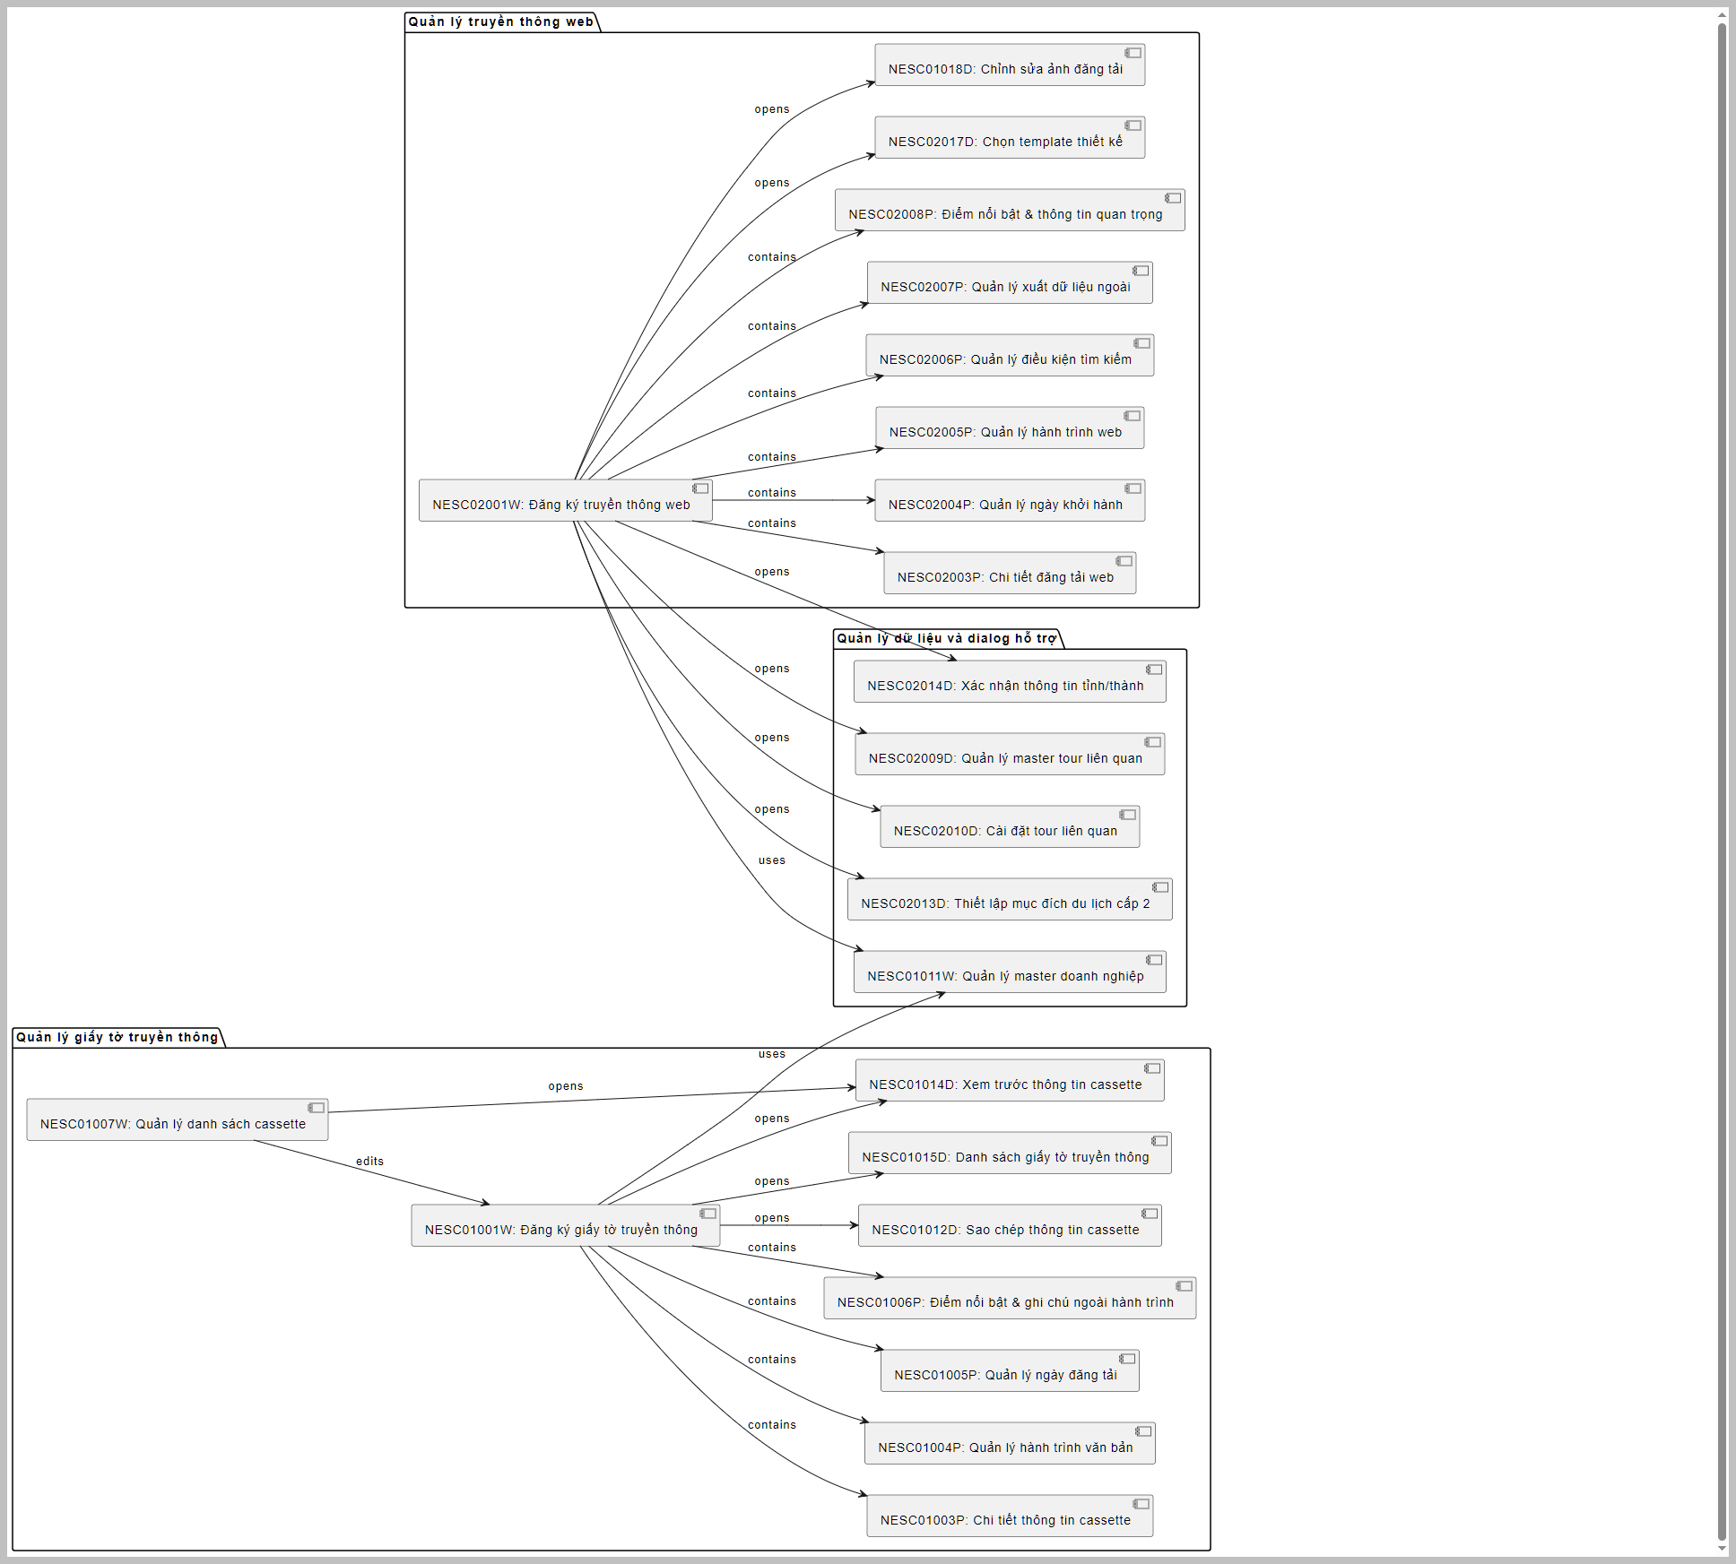
I.Tổng quan
 | Hoạt động 3: Tạo Phương tiện truyền thông (C.媒体作成)
 | Tác nhân: Planner
 | Mô tả: Tạo các phương tiện truyền thông.
 | Kết quả: Các ấn phẩm truyền thông được tạo.

II.Danh sách màn hình
 | cassette (カセット) được đề cập trong các màn hình liên quan đến quản lý giấy tờ truyền thông (紙媒体) không phải là cassette âm thanh hay video như nghĩa thông thường. để chỉ một đơn vị dữ liệu hoặc một tập hợp thông tin liên quan đến giấy tờ truyền thông (ví dụ: tài liệu quảng cáo, brochure, hoặc các ấn phẩm in ấn) được sử dụng trong các tour du lịch.
 | Thay vào đó, trong hệ thống này, cassette dường như là một thuật ngữ chuyên ngành, dùng
 | 1. Nhóm màn hình quản lý giấy tờ truyền thông (紙媒体)

 | NESC01001W_紙媒体登録画面: Màn hình chính để đăng ký thông tin giấy tờ truyền thông, bao gồm thông tin khóa học, trạng thái phê duyệt, và cassette.
 | NESC01003P_紙媒体登録（国内）：カセット情報詳細タブ: Tab chi tiết thông tin cassette, hỗ trợ quản lý và cập nhật chi tiết cassette.
 | NESC01004P_紙媒体登録（国内）：行程（テキスト）タブ: Tab quản lý hành trình dưới dạng văn bản cho giấy tờ truyền thông.
 | NESC01005P_紙媒体登録（国内）：掲載日タブ: Tab quản lý ngày đăng tải của giấy tờ truyền thông.
 | NESC01006P_紙媒体登録（国内）：ポイント／行程外表記タブ: Tab quản lý điểm nổi bật và ghi chú ngoài hành trình.
 | NESC01007W_入稿管理カセット一覧画面: Màn hình quản lý danh sách cassette, hỗ trợ tìm kiếm và cập nhật trạng thái cassette.
 | NESC01012D_カセット複写ダイアログ: Dialog sao chép thông tin cassette từ một cassette có sẵn sang cassette mới.
 | NESC01014D_カセットプレビューダイアログ: Dialog xem trước thông tin cassette trước khi xuất dữ liệu.
 | NESC01015D_紙媒体一覧ダイアログ: Dialog hiển thị danh sách giấy tờ truyền thông để tìm kiếm và lựa chọn.

 | 2. Nhóm màn hình quản lý truyền thông web (Web媒体)

 | NESC02001W_Web媒体登録画面: Màn hình chính để đăng ký và quản lý thông tin truyền thông web.
 | NESC02003P_Web媒体登録（国内）：Web掲載情報詳細タブ: Tab chi tiết thông tin đăng tải lên web.
 | NESC02004P_Web媒体登録（国内）：掲載出発日タブ: Tab quản lý ngày khởi hành đăng tải lên web.
 | NESC02005P_Web媒体登録（国内）：行程(テキスト)タブ: Tab quản lý hành trình dưới dạng văn bản cho truyền thông web.
 | NESC02006P_Web媒体登録（国内）：検索条件タブ: Tab quản lý điều kiện tìm kiếm cho nội dung web.
 | NESC02007P_Web媒体登録（国内）：外部出稿タブ: Tab quản lý xuất dữ liệu ra các trang web bên ngoài (Yahoo! Travel, Jalan, v.v.).
 | NESC02008P_Web媒体登録（国内）：ポイント重要事項タブ: Tab quản lý điểm nổi bật và thông tin quan trọng cho web.
 | NESC02017D_Web媒体登録（国内）：デザインテンプレート選択ダイアログ: Dialog chọn template thiết kế cho truyền thông web.

 | 3. Nhóm màn hình quản lý dữ liệu master

 | NESC01011W_企業マスタ管理画面: Màn hình quản lý dữ liệu master doanh nghiệp, hỗ trợ thêm, sửa, xóa thông tin doanh nghiệp.
 | NESC02009D_関連コースマスタメンテナンスダイアログ: Dialog quản lý dữ liệu master khóa học liên quan.
 | NESC02010D_関連コースメンテナンスコース設定ダイアログ: Dialog cài đặt thông tin khóa học liên quan.

 | 4. Nhóm màn hình dialog hỗ trợ

 | NESC01018D_ホームページ掲載写真編集ダイアログ: Dialog chỉnh sửa ảnh đăng tải lên trang chủ.
 | NESC02013D_旅行目的2設定ダイアログ: Dialog thiết lập mục đích du lịch cấp 2.
 | NESC02014D_都道府県確認ダイアログ: Dialog xác nhận thông tin tỉnh/thành phố.

